상품제안서
컵보온병550ml | 상품코드: S06198

 |  |  |  |  |  |  | 02-713-8555 | www.synergygift.co.kr
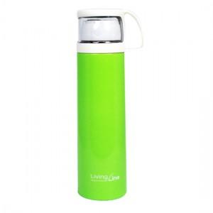 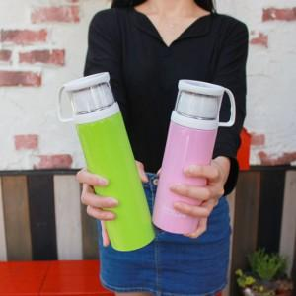

【상세/제작정보】 | 손잡이가 달린 컵 원터치 오픈 방식 깔끔한 디자인과 컬러

【인쇄/포장옵션】 | 레이저 / 포장지포장

【공급단가】 | 수량 | 50~ | 100~ | 500~ | 1,000~ | 2,000~
*VAT별도 | 단가 | 6,240원 | 6,140원 | 6,000원 | 5,760원 | 5,520원

【상품 URL】 | https://www.synergygift.co.kr:443/src/goods_detail.php?gdno=11028

